FF

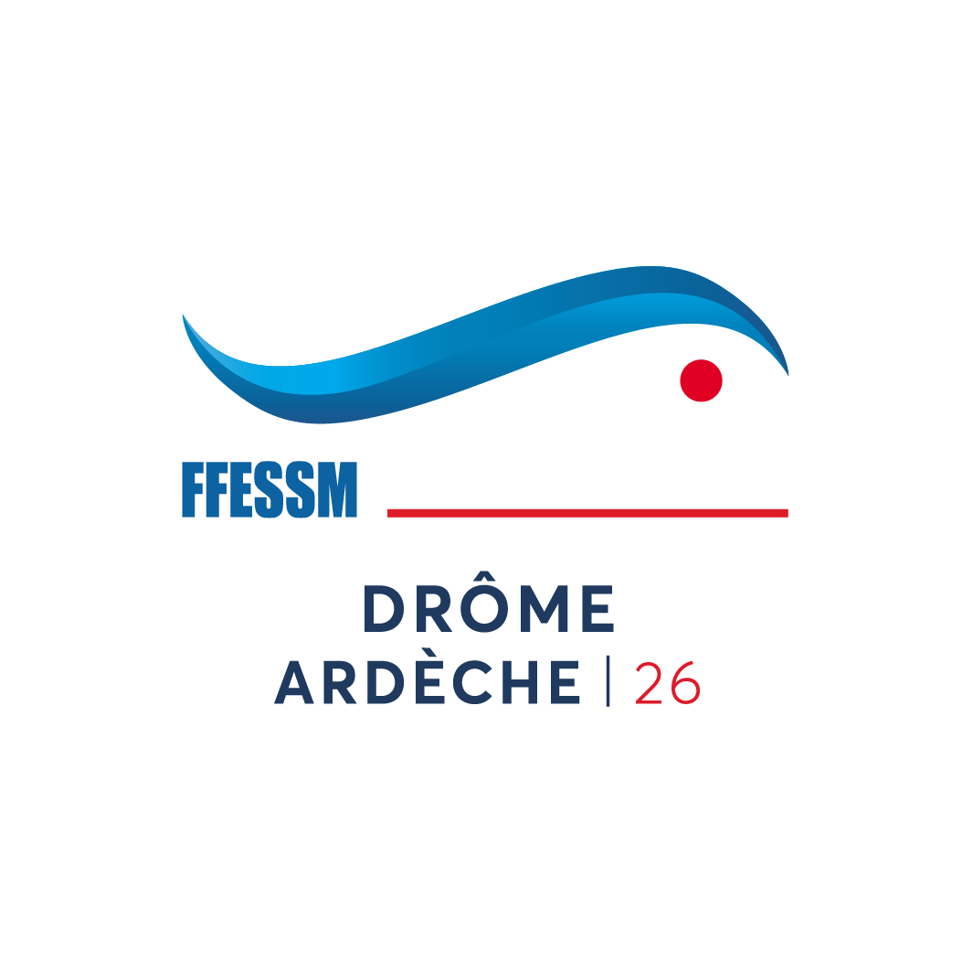
Comité Bi-départemental

DROME - ARDECHE

 | Demande de remboursement de frais

NOM et Prénom : |  |  |  | Date :
Adresse :
 |  |  |  | A envoyer à :
Code postal : |  |  |  | CARTA Fabrice
VILLE |  |  |  | 5, rue Jean Jaurès
Téléphone : |  |  |  | 07350 CRUAS
E-mail : |  |  |  | tresorier@ffessm-codep2607.fr

 |  |  |  | accompagnée des originaux des pièces justificatives
Date de l'action : |  |  |  | copie à :
Lieu de l'action : |  |  |  | president@ffessm-codep2607.fr
Objet de l'action :
Commission : |  |  |  | CODE DE L'ACTION :

Date | Libellé |  |  | Qté | Montant | Montant
 |  |  |  |  | unit. | total (€)
 |  |  |  |  |  | - €
 |  |  |  |  |  | - €
 |  |  |  |  |  | - €
 |  |  |  |  |  | - €
 |  |  |  |  |  | - €
 |  |  |  |  |  | - €
 |  |  |  |  |  | - €
 |  |  |  |  |  | - €
 |  |  |  |  |  | - €
 |  |  |  |  |  | - €
 |  |  |  |  |  | - €
 |  |  |  |  |  | - €
 |  |  |  |  | Total | 0.00 €
Signature du demandeur : |  | Rappel du barême des remboursements maximun
 |  | base janvier 2021 |  | Voiture * | (si remboursement) | 0,21 € /km
 |  | Repas | 20 € |  | (si don) | 0,321 € /km
 |  | Hôtel (1 Ch. pour 2 pers.) | 45 € | Moto | (si remboursement) | 0,08 € /km
 |  | Petit dejeuner | 5 € |  | (si don) | 0,125 € /km
 |  | SNCF 2° cl. avec max le prix en voiture |  |  | (Trajet basé sur itinéraire Michelin)
 |  | * Afin de limiter au maximum les frais ainsi que notre empreinte carbonne, merci de privilégier le co-voiturage
☐ Demande le remboursement des frais engagés.
☐ Déclare renoncer au remboursement des frais entrant dans le cadre de la loi n° 2003-709 du 1° aout 2003 relative au mécénat,
aux associassions et fondations, frais détaillés sur cette note, et obtenir le reçu cerfa 11580-03 pré-rempli joint à cette demande signée.

Partie réservée à la comptabilité
REMBOURSEMENT :
Date |  |  |  |  | Montant
Chéque ou virement N° |  |  |  |  | Code action | 0

